市章等
市章


円内の文字は日進の「進」を図案化しています。また、円外の周囲に直射する矢印は、旭日昇天の勢いで発展することを象徴したものです。

市の花 アジサイ（紫陽花）
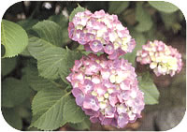

昭和５２年７月に、５候補（アジサイ・ボタン・シャクヤク・コスモス・ダリア）の中から、住民投票により選定されました。 ※花びらに見えるのは「がく片」で、実際の花びらは退化しています。

市の木 キンモクセイ（金木犀）
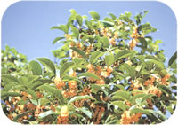

昭和４９年５月に、５候補（キンモクセイ・くすの木・いちょう・くろまつ・くろがねもち）の中から、住民投票により選定されました。 ※オレンジ色の花を咲かせ、甘い香りを漂わせます。

13人口(4)(5)（グラフ）
（４）人口移動の推移 |  | （４）人口異動の推移
 | 前年１０月１日から当年９月３０日まで（単位：人）
 |  |  | ７年 | ８年 | ９年 | 10年 | 11年 | 12年 | 13年 | 14年 | 15年 | 16年 | 17年 | 18年 | 19年 | 20年 | 21年 | 22年 | 23年 | 24年 | 25年 | 26年 | 27年 | 28年 | 29年 | 30年 | 元年
 |  | 出生 | 657 | 735 | 773 | 811 | 808 | 833 | 818 | 789 | 803 | 829 | 866 | 942 | 885 | 1,026 | 948 | 953 | 970 | 1,059 | 982 | 1,003 | 1,054 | 1,044 | 1,034 | 977 | 913
 |  | 死亡 | 286 | 281 | 311 | 296 | 326 | 346 | 347 | 366 | 383 | 368 | 414 | 391 | 416 | 514 | 444 | 483 | 473 | 495 | 545 | 530 | 546 | 565 | 582 | 598 | 623
 |  | 転入 | 6,969 | 5,892 | 6,110 | 4,725 | 5,067 | 5,408 | 4,617 | 5,118 | 5,374 | 5,535 | 5,278 | 5,193 | 5,142 | 5,519 | 4,911 | 5,081 | 5,390 | 5,234 | 4,795 | 5,028 | 5,015 | 5,157 | 5,144 | 5,318 | 5,741
 |  | 転出 | 3,636 | 3,916 | 3,989 | 3,962 | 3,900 | 3,989 | 4,065 | 3,987 | 4,187 | 3,836 | 4,037 | 4,576 | 4,774 | 4,488 | 4,587 | 4,471 | 4,388 | 4,176 | 4,517 | 4,585 | 4,419 | 4,408 | 4,668 | 4,888 | 4,896

（５）年齢（５歳階級）男女別人口
 | 令和２年４月１日現在（単位：人）

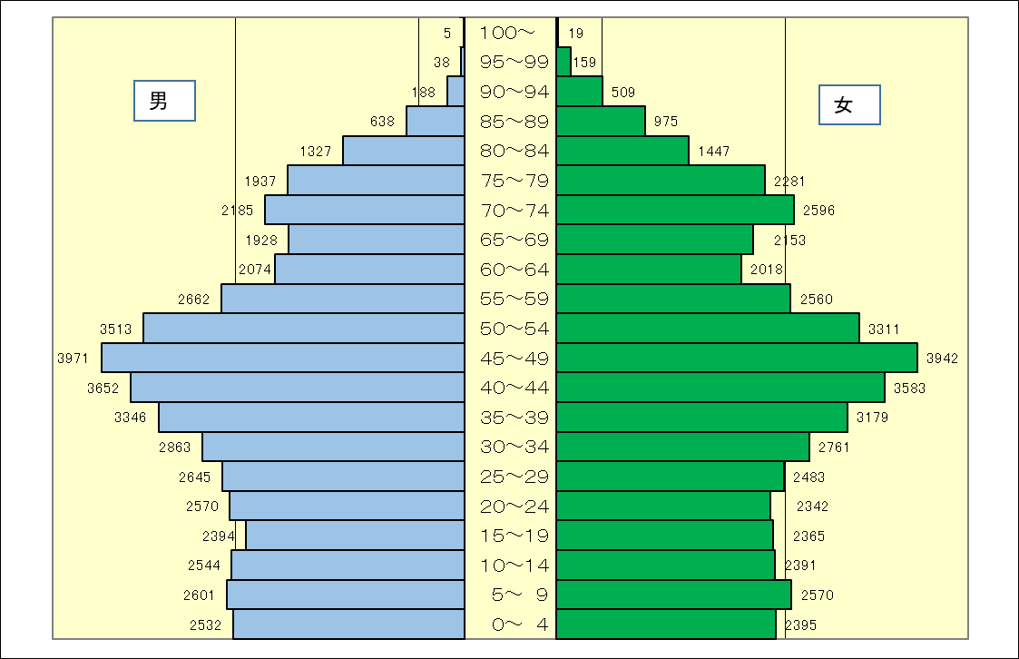

 | 資料：市民課

25商業(1)グラフ
７．商業
 | （１）卸売・小売業の商店数・従業者数及び販売額の推移
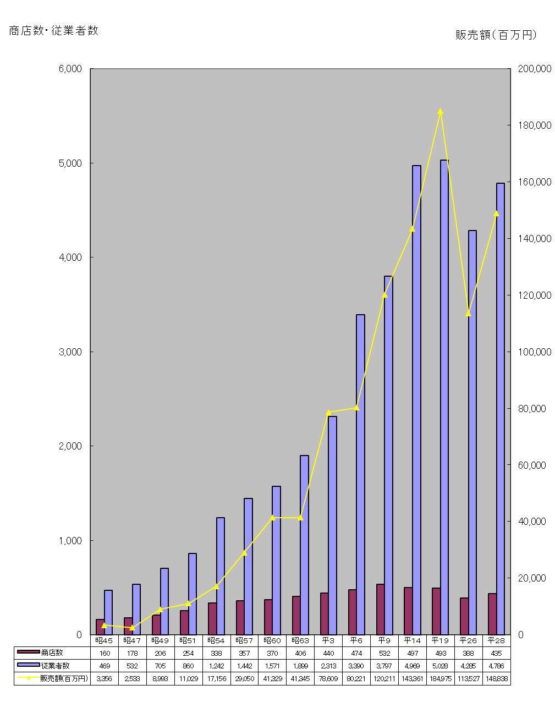

 |  | 資料：商業統計調査、経済センサス－活動調査

35財政(2)
（２）一般会計財源別歳入決算額 |  |  |  |  |  |  | （単位：千円）
年度 区分 |  | 25 | 26 | 27 | 28 | 29 | 30 | Ｈ30割合
 | 総額 | 21,548,536 | 23,404,911 | 24,116,636 | 24,374,531 | 25,045,593 | 25,125,066 | 100.0%
 | 市税 | 13,828,551 | 14,683,290 | 14,893,982 | 14,961,144 | 14,821,234 | 15,502,790 | 61.7%
 | 地方譲与税 | 210,045 | 199,944 | 209,688 | 213,228 | 212,925 | 214,988 | 0.9%
 | 利子割交付金 | 45,545 | 44,800 | 38,120 | 19,196 | 35,440 | 36,806 | 0.1%
 | 配当割交付金 | 75,390 | 140,798 | 120,261 | 90,573 | 121,130 | 104,900 | 0.4%
 | 株式等譲渡所得割交付金 | 163,105 | 91,275 | 124,620 | 47,019 | 117,181 | 79,666 | 0.3%
 | 地方消費税交付金 | 741,908 | 926,663 | 1,589,612 | 1,461,230 | 1,520,113 | 1,558,576 | 6.2%
 | ゴルフ場利用税交付金 | 1,912 | 1,807 | 1,937 | 1,878 | 1,794 | 1,748 | 0.0%
 | 自動車取得税交付金 | 115,032 | 50,125 | 85,238 | 91,416 | 113,693 | 124,049 | 0.5%
 | 地方特例交付金 | 86,377 | 81,274 | 80,913 | 87,490 | 92,834 | 105,887 | 0.4%
 | 地方交付税 | 262,506 | 227,052 | 44,718 | 42,862 | 46,648 | 39,830 | 0.2%
 | 交通安全対策特別交付金 | 14,201 | 12,574 | 13,910 | 13,790 | 13,402 | 12,078 | 0.1%
 | 分担金及び負担金 | 454,131 | 468,630 | 480,382 | 123,884 | 148,213 | 157,675 | 0.6%
 | 使用料及び手数料 | 190,290 | 174,564 | 178,729 | 553,987 | 575,061 | 577,435 | 2.3%
 | 国庫支出金 | 2,203,417 | 2,538,017 | 2,552,821 | 2,691,234 | 2,766,050 | 2,759,847 | 11.0%
 | 県支出金 | 1,262,307 | 1,409,782 | 1,322,099 | 1,396,816 | 1,432,704 | 1,534,807 | 6.1%
 | 財産収入 | 14,113 | 46,063 | 281,505 | 83,408 | 30,311 | 31,507 | 0.1%
 | 寄附金 | 976 | 898 | 11,845 | 87,263 | 71,209 | 45,856 | 0.2%
 | 繰入金 | 160,932 | 110,768 | 110,529 | 126,041 | 528,980 | 112,858 | 0.5%
 | 繰越金 | 728,717 | 829,690 | 997,642 | 1,273,145 | 1,350,770 | 1,080,662 | 4.3%
 | 諸収入 | 800,081 | 817,417 | 804,685 | 892,927 | 858,901 | 909,101 | 3.6%
 | 市債 | 189,000 | 549,500 | 173,400 | 116,000 | 187,000 | 134,000 | 0.5%
平成30年度構成比

 |  |  |  |  |  |  | 資料：財政課

36財政(3)
（３）一般会計目的別歳出決算額 |  |  |  |  |  |  | （単位：千円）
年度 区分 |  | 25 | 26 | 27 | 28 | 29 | 30 | Ｈ30割合
 | 総額 | 20,718,846 | 22,407,269 | 22,843,491 | 23,023,761 | 23,964,931 | 23,924,952 | 100.0%
 | 議会費 | 262,201 | 266,270 | 271,431 | 254,404 | 262,247 | 252,210 | 1.1%
 | 総務費 | 2,310,765 | 2,761,491 | 2,994,068 | 3,069,530 | 3,083,833 | 2,724,932 | 11.4%
 | 民生費 | 8,332,366 | 9,216,414 | 9,516,418 | 9,882,523 | 10,287,802 | 10,573,627 | 44.2%
 | 衛生費 | 1,898,410 | 1,907,742 | 1,946,413 | 1,957,762 | 1,975,425 | 1,932,820 | 8.1%
 | 農林水産業費 | 137,779 | 131,641 | 117,625 | 134,105 | 134,756 | 150,276 | 0.6%
 | 商工費 | 194,427 | 206,976 | 254,914 | 261,573 | 203,769 | 217,631 | 0.9%
 | 土木費 | 2,255,656 | 2,409,234 | 2,069,724 | 2,067,739 | 2,198,558 | 2,486,823 | 10.4%
 | 消防費 | 968,718 | 914,687 | 925,705 | 915,201 | 921,126 | 913,466 | 3.8%
 | 教育費 | 2,798,665 | 3,074,188 | 3,399,555 | 3,132,015 | 3,562,561 | 3,441,018 | 14.4%
 | 災害復旧費 | 0 | 0 | 0 | 0 | 0 | 0 | 0.0%
 | 公債費 | 1,557,783 | 1,515,982 | 1,342,408 | 1,343,527 | 1,332,703 | 1,229,428 | 5.1%
 | 諸支出金 | 2,076 | 2,644 | 5,230 | 5,382 | 2,151 | 2,721 | 0.0%
平成30年度構成比

 |  |  |  |  |  |  | 資料：財政課

